상품제안서
30W줌인비상등후레시+우드다용도공구 | 상품코드: S13692

 |  |  |  |  |  | 02-713-8555 | www.synergygift.co.kr
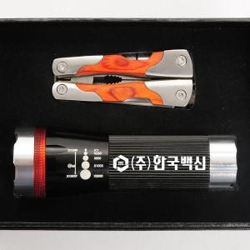 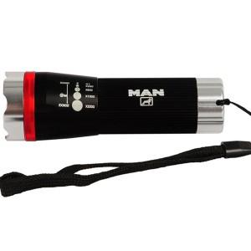 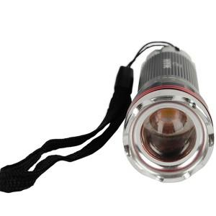

【상세/제작정보】 | 100개이하는 30,000원의 인쇄비가 추가됩니다.

【인쇄/포장옵션】 | 레이저 / 포장지포장

【공급단가】 | 수량 | 100~ | 500~ | 1,000~ | 3,000~
*VAT별도 | 단가 | 17,550원 | 16,900원 | 16,250원 | 15,600원

【상품 URL】 | https://www.synergygift.co.kr:443/src/goods_detail.php?gdno=4975

